Estadísticas
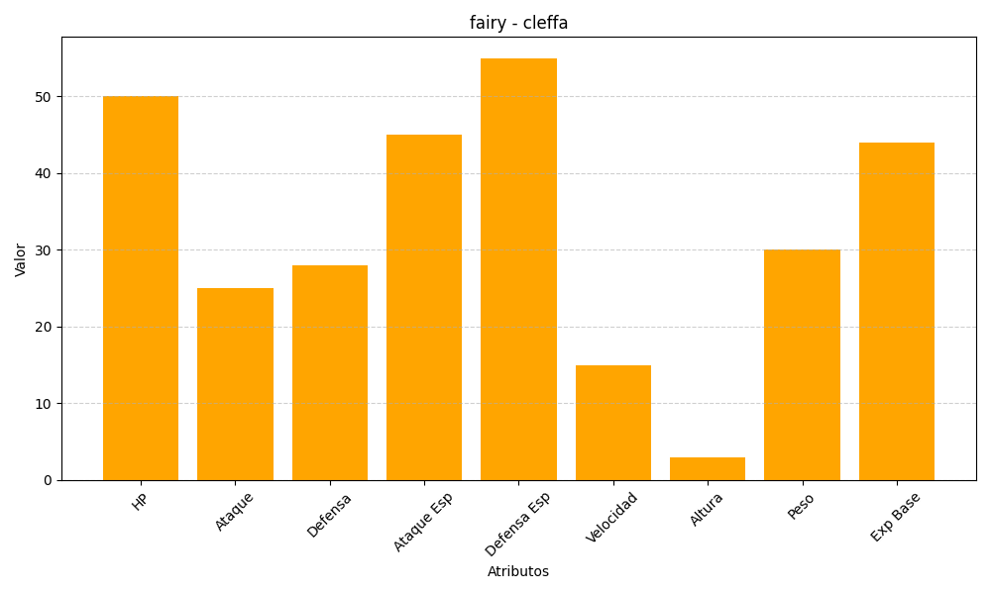
ID | Nombre | Tipo | HP | Ataque | Defensa | Ataque Especial | Defensa Especial | Velocidad | Altura | Peso | Experiencia Base
173 | cleffa | fairy | 50 | 25 | 28 | 45 | 55 | 15 | 3 | 30 | 44

